상품제안서
프리미엄 FOOT 온풍기 | 상품코드: F22623

 |  |  |  |  |  |  | 02-412-0044 | www.easy1.co.kr
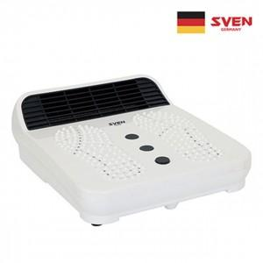

【상세/제작정보】

【인쇄/포장옵션】 | 스티커 / 포장불가능

【공급단가】 | 수량 | 20~ | 50~ | 100~ | 300~ | 500~
*VAT별도 | 단가 | 54,000원 | 52,000원 | 50,000원 | 48,000원 | 46,800원

【상품 URL】 | http://www.easy1.co.kr/src/goods_detail.php?gdno=22623

